Eclipse で Git を使う！（mac）
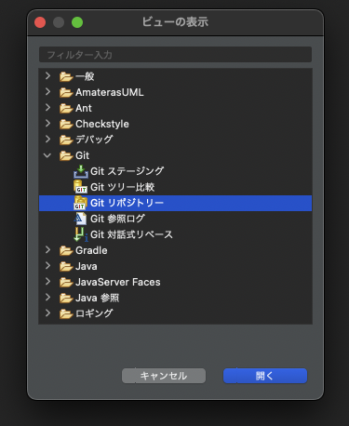
Eclipse で Git を使う！

Eclipse を開いて「ヘルプ」→「新規ソフトウェアのインストール...」を選択。
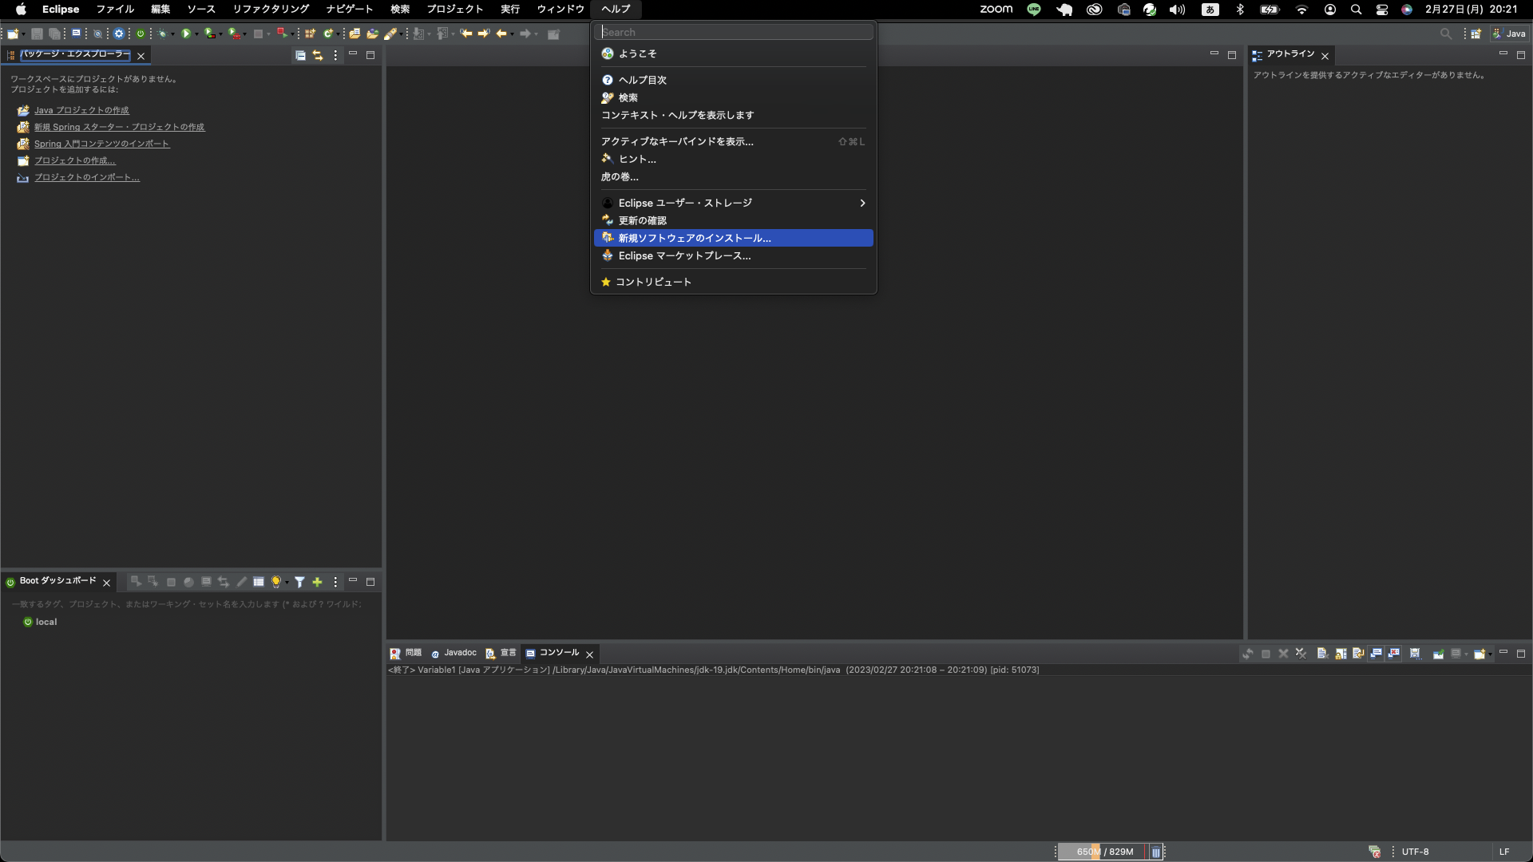

インストール画面が開くので「追加」をクリックする。
リポジトリーの追加が開くので下記項目を入力し「追加」をクリック。

名前：「Egit」 ※任意の名前でOK
ロケーション：「http://download.eclipse.org/egit/updates」
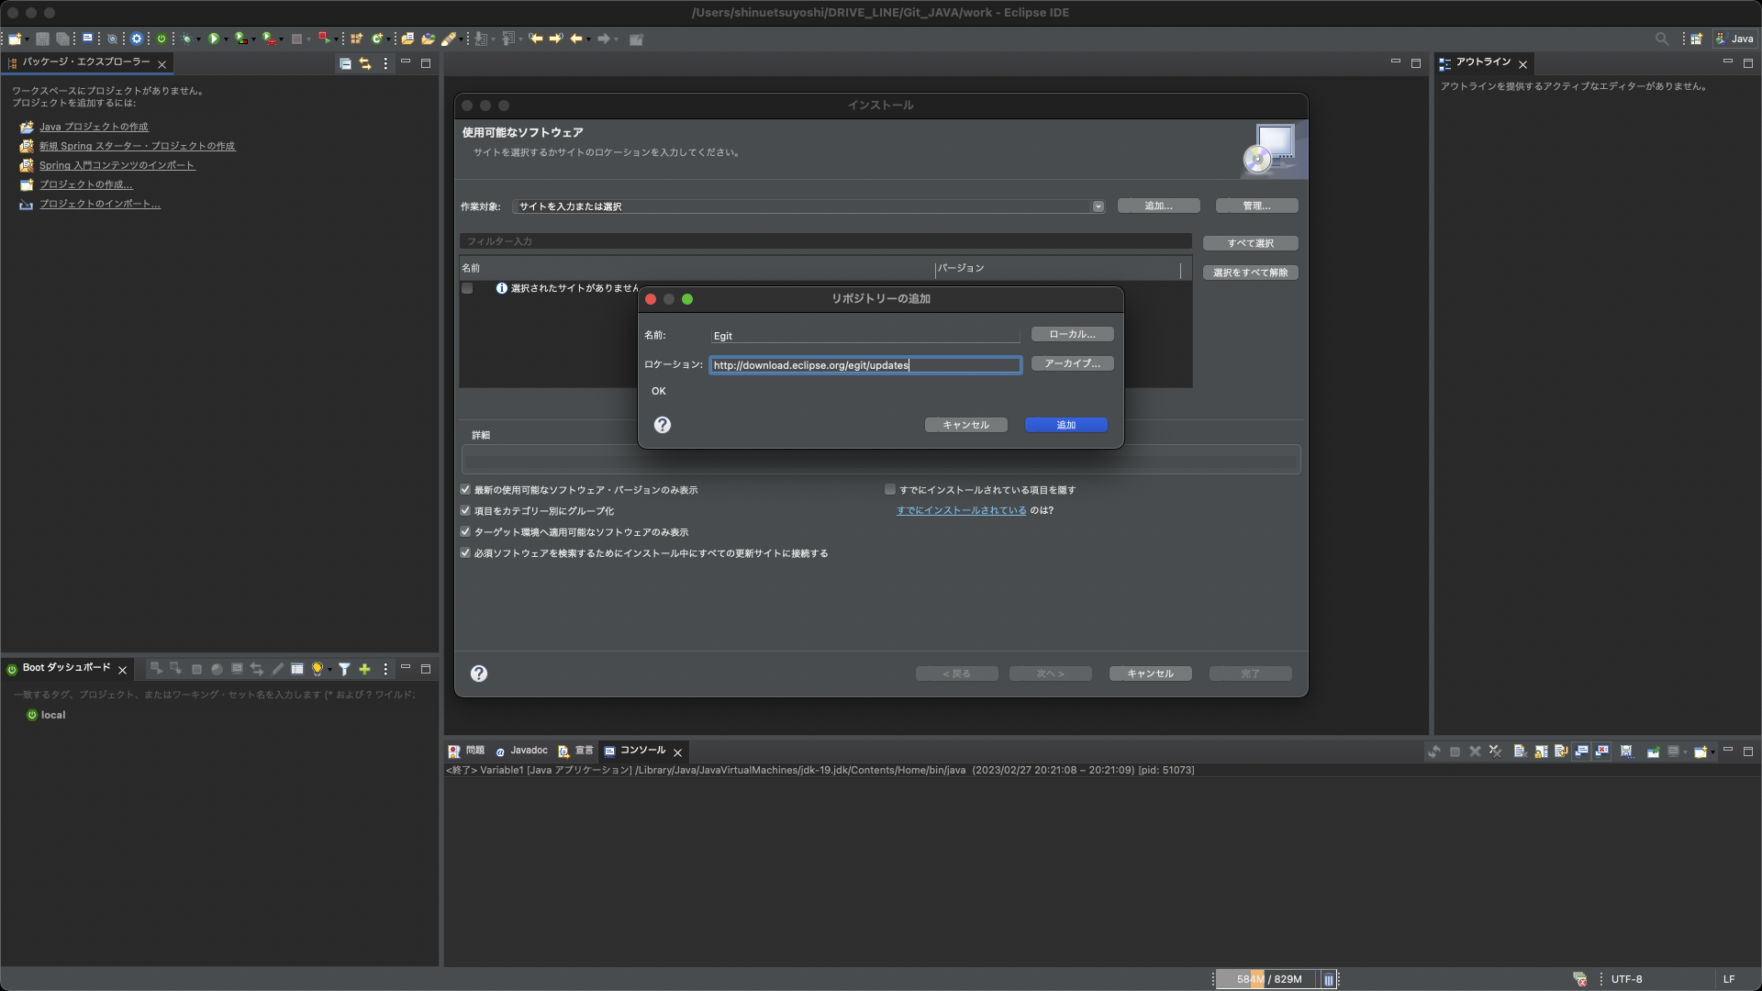

インストール可能な項目が表示されるのでチェックを入れて「次へ」をクリック。
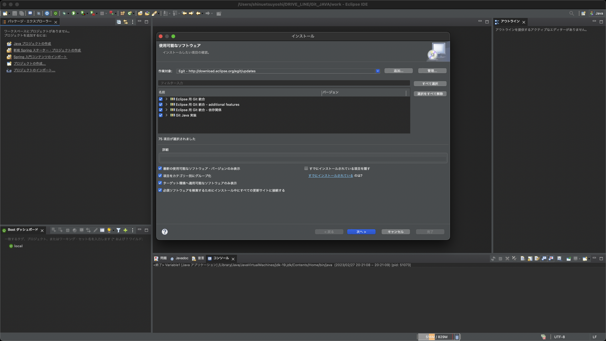

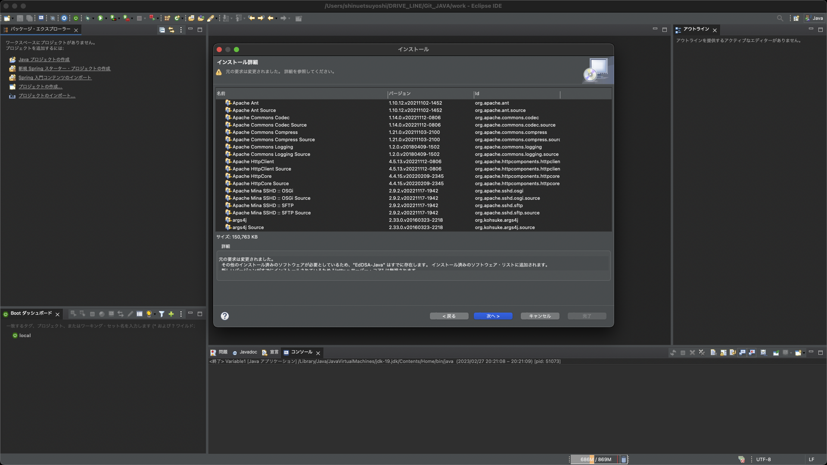

同意にチェックして「完了」をクリック。
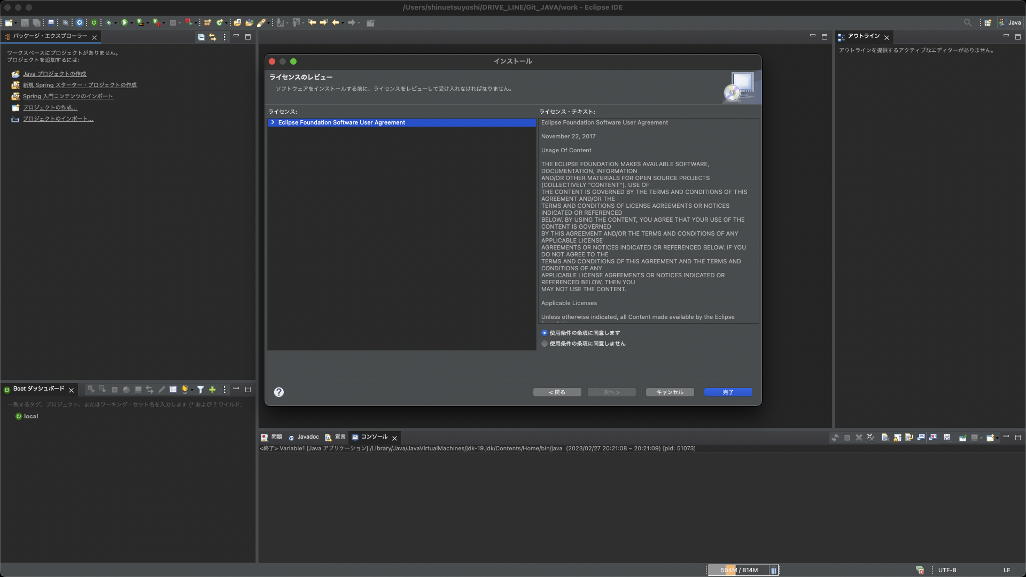

これでGit利用の準備は完了！！
ここからは、Gitの使い方を見ていきましょう！

まず、Gitリポジトリが追加してみます。

「ウィンドウ」→「ビューの表示」→「その他」
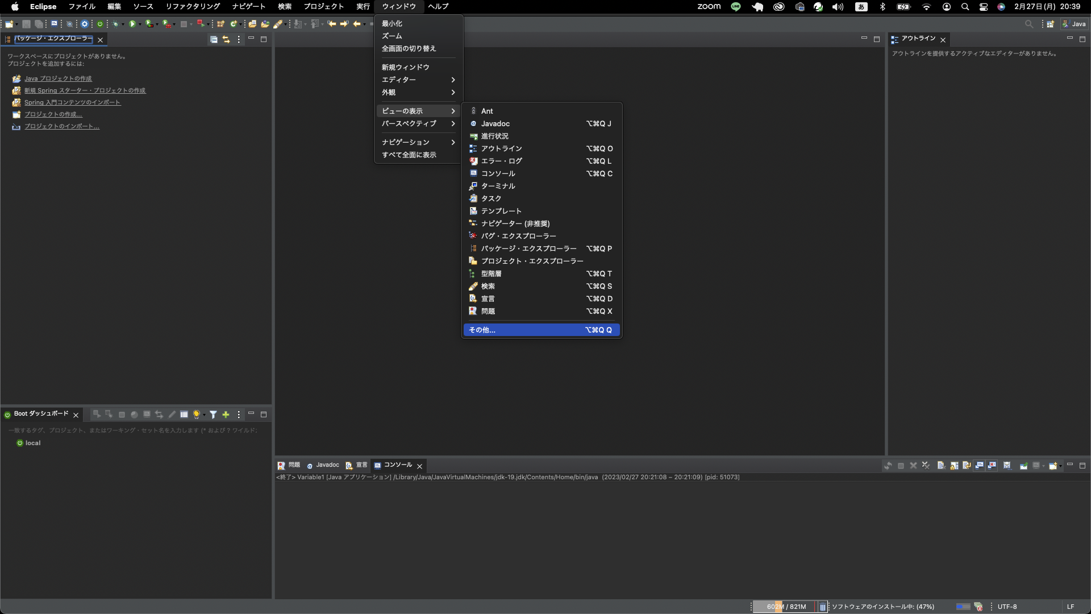

ビューの表示が出たら、「Git」→「Git リポジトリー」を選択して「開く」をクリック。

